Sheet1
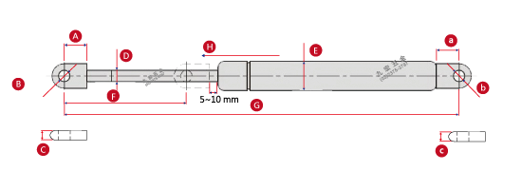
 |  | 0 | mm
 |  |  |  |  |  | 0 | N |  | 0 | mm |  |  | 0 | mm
 |  |  |  | 0 | mm

0 | mm |  |  | 0 | mm |  |  |  |  |  |  |  | 0 | mm

 |  |  |  |  |  |  | 0 | mm

 | 0 | mm |  |  |  |  |  |  |  |  |  | 0 | mm

 | 序 |  | 名稱 |  |  | 尺寸(在此填寫) |  |  | 尺寸(在此填寫) |  | 單位
 | A |  | 接頭孔距 |  |  | A | 0 |  | a | 0 | mm
 | B |  | 孔徑 |  |  | B | 0 |  | b | 0 | mm
 | C |  | 接頭厚度 |  |  | C | 0 |  | c | 0 | mm
 | D |  | 活塞桿(細) |  |  |  | 0 |  |  |  | mm
 | E |  | 壓力管(粗) |  |  |  | 0 |  |  |  | mm
 | F |  | 行程 |  |  |  | 0 |  |  |  | mm
 | G |  | 總長度(孔距中心) |  |  |  | 0 |  |  |  | mm
 | H |  | F1 (壓力值) |  |  |  | 0 |  |  |  | N
 | 所需數量 |  |  |  |  | 0 |  |  |  |  | 隻

 |  | ※可直接由尺寸下方格式中填入數值

客戶資料
 |  | 公司機構/姓名(全名) |  |  |  |  | 訂購日期
 |  |  |  |  |  | 先生
 |  |  |  |  |  | 小姐
 |  | 連絡電話 ( 行動 ) |  |  |  |  | 連絡電話( 公 / 宅 )

